Screenshots
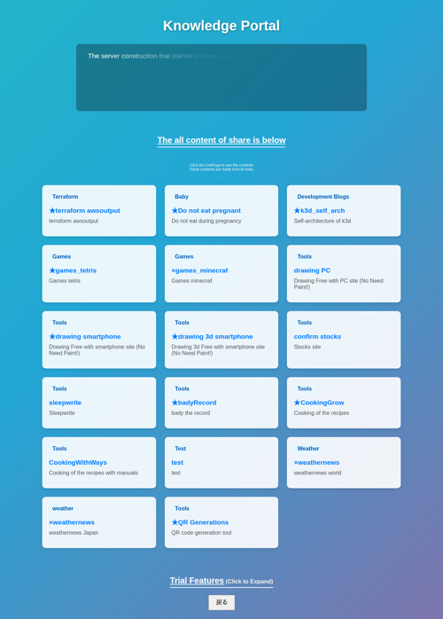
ログイン後

trial feature クリック後


simple todo list クリック後


新しいタスク入力画面


追加後の画面

